RoundRobin
 | Round Robin |  |  |  |  |  |  |  | Quantum: | 2 casillas
 | P1 |  |  |  |  |  | 5
 | P2 |  |  |  |  |  | 3 |  | Timeline | 1 | 2 |  | 3 | 4 | 5 | 6 | 7 | 8 | 9
 | P3 |  |  |  |  |  | 1
 |  |  |  |  |  |  |  |  |  | Waiting Time
 |  |  |  |  |  |  |  |  |  | P1 | 4 | + | 5ct
 | Quantum: | El tiempo para el switch, el tiempo para usar el procesador. (Timer interrupt) |  |  |  |  |  |  |  | P2 | 5 | + | 4ct
 |  | Tipicamente 10ms |  |  |  |  |  |  |  | P3 | 4 | + | 2ct

 |  |  |  |  | Start | Waiting Time | Finish | Running time
 |  |  |  | P1 | 1 | 4 | 9 | 9
 |  |  |  | P2 | 3 | 5 | 8 | 6
 |  |  |  | P3 | 5 | 4 | 5 | 1
 |  |  |  | Largest cpu use first
 |  |  |  | AVG Waiting Time: |  | 4.3333333333
 |  |  |  | AVG Running Time: |  | 5.3333333333
 |  |  |  | AVG Finishing Time: |  | 7.3333333333
 |  |  |  | AVG Start Time: |  | 3

 | Examen Parcial

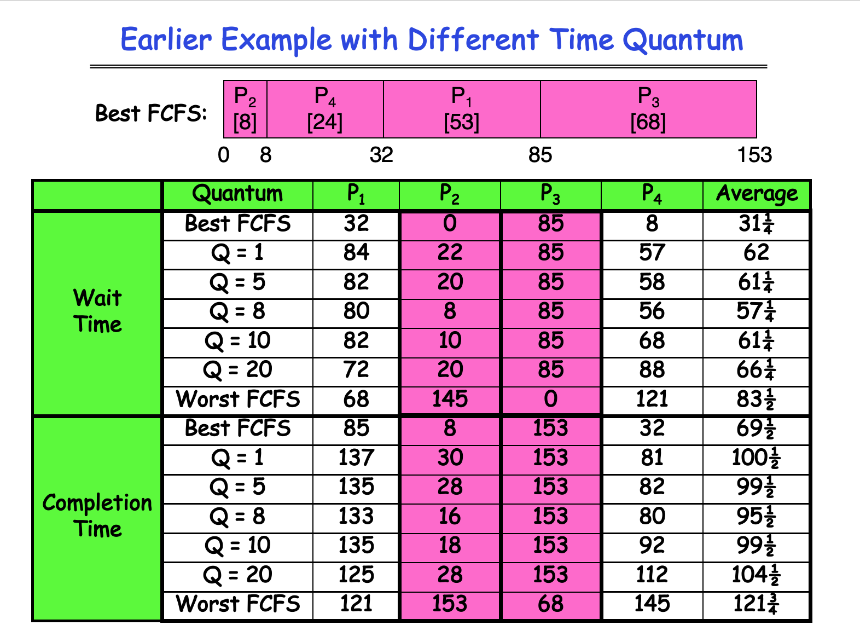
Auxiliar A |  |  | Auxiliar B

Ventaja |  |  | Desventaja
Ilusion de inmediatez |  |  | Se alarga el tiempo de ejecucion
No se acapara el procesador. |  |  | Los tiempos muertos se extienden
Se evita el Efecto Convoy |  |  | Necesidad de sincronizacion..

 |  |  | Comentarios
Create process
Windows |  |  |  | Linux

User mode |  | Kernel Mode |  | User mode |  | Kernel Mode
CreateProcess-> |  |  |  | CreateProcess->
 |  |  |  |  |  | ok ya se | Request Accepted
 |  |  |  | Return | <-

 |  |  |  |  |  | Se crea una copia
 |  |  |  |  |  | del proceso padre
Return | <-
ok proceso creado |  |  |  |  |  | Se crea despues

SJF
 | Shortest Job First
 | P1 |  |  |  |  |  | 5
 | P2 |  |  |  |  |  | 3
 | P3 |  |  |  |  |  | 1
 | P4 |  |  |  |  |  | 2

 |  | 1 | 2 | 3 | 4 | 5 | 6 | 7 | 8 | 9 | 10 | 11

Tiempo de llegada
0 | P1 |  |  |  |  |  | 5
0 | P2 |  |  |  |  |  | 3
0 | P3 |  |  |  |  |  | 1
0 | P4 |  |  |  |  |  | 2
1 | P5 |  |  |  |  |  | 1
5 | P6 |  |  |  |  |  | 6

 |  | 1 | 2 | 3 | 4 | 5 | 6 | 7 | 8 | 9

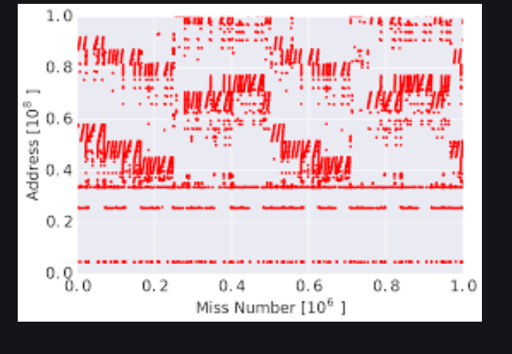
 |  | Starvation!! => para procesos grandes

 |  | P1
 | U. CPU | 5
 | U. CPU | 3
 | U. CPU | 4
 | U. CPU | 6
 | U. CPU | 3
 | U. CPU | 5

